AJM- GDL-
 |  |  |  |  | Título |  | PEDIDO |  |  |  |  |  |  |  |  | FOLIO |  | GDL-335
 |  |  |  |  | Área |  |  |  | Ventas

Fecha |  |  |  |  | No. De Cliente |  |  | No. Pedido |  |  |  | Condiciones
7-Oct-22 |  |  |  |  |  |  |  | GDL-335

Nombre | Marketing Wifi SA de CV
R.F.C. | MWI170908HY2 |  |  |  |  |  |  |  |  |  | C.P. | 97000 |  |  | Asesor: |  |  | Sergio Macias
Domicilio | Francisco Moreno · 31 Int. 2 |  |  |  |  |  |  |  |  |  |  |  |  |  | Levanto Pedido: |  |  | Laura Sagun
Colonia | Francisco Ferrer Guardia |  |  |  |  |  |  |  |  |  |  |  |  |  | Cliente Nuevo: |  |  | NO
Ciudad | Veracruz de Ignacio de la Llave |  |  |  |  |  |  |  |  |  |  |  |  |  | Medio |  |  | Tranporte Consolidado
Teléfono | 228 244 0379 |  |  |  |  |  |  |  |  |  |  |  |  |  | LAB |  |  | Guadalajara
E-mail
DATOS DE ENTREGA |  |  |  |  |  |  |  |  |  |  |  |  |  |  |  |  | FORMA DE ENTREGA
Domicilio | Tralier 53 pies |  |  |  |  |  |  |  |  |  |  |  |  |  |  |  | Nosotros

Colonia |  |  |  |  |  |  |  |  |  |  |  |  |  |  |  |  | Cliente Recoge
 |  |  |  |  |  |  |  |  |  |  |  |  |  |  |  |  | X
Ciudad / Estado |  |  |  |  |  |  |  |  |  |  |  |  |  |  |  |  | Transporte

Contacto y Teléfono |  |  |  |  |  |  |  |  | Fecha de Entrega |  |  | Horario de Entrega |  |  |  |  | Servicio
Sergio Espadas |  |  |  |  |  |  |  |  | 2022-10-17 |  |  | 9:00 a 14:00 hrs

Cantidad | Unidad |  | Código |  |  |  | Medida |  |  | Descripción |  |  |  |  |  |  | Precio |  | Importe
300 | Piezas |  | 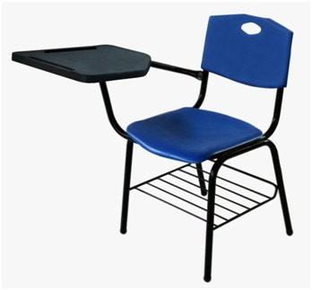 |  |  |  |  |  |  | Pupitre Ergos paleta Diamante. Asietno Respaldo Color negro |  |  |  |  |  |  | 670.00 |  | 201,000.00
223 | Piezas |  | 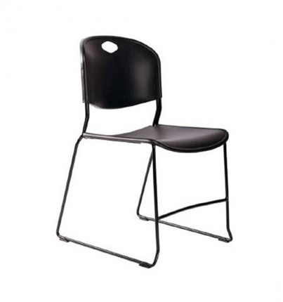 |  |  |  |  |  |  | Silla Stack Asiento respaldo color verde |  |  |  |  |  |  | 700.00 |  | 156,100.00
43 | Piezas |  |  |  |  |  |  |  |  | Silla Stack Asiento respaldo color negro |  |  |  |  |  |  | 700.00 |  | 30,100.00
 |  |  |  |  |  |  |  |  |  |  |  |  |  |  |  |  |  |  | 0.00

IMPORTE CON LETRA: |  |  |  | Cuatrocientos Cuarenta y Nueve Mil, Ciento cincuenta y Dos Pesos 00/100 M.N. |  |  |  |  |  |  |  |  |  |  |  | Subtotal |  |  | 387,200.00
CAMBIOS DE ESPECIFICACIÓN TÉCNICA SOLICITADOS / OBSERVACIONES: |  |  |  |  |  |  |  |  |  |  |  |  |  |  |  | IVA 16% |  |  | 61,952.00
 |  |  |  |  |  |  |  |  |  |  |  |  |  |  |  | Total |  |  | 449,152.00
 |  |  |  |  |  |  |  |  |  |  |  |  |  |  |  | Nombre y Firma del Cliente:

Empaque: |  | Local |  |  |  |  | Paquetería |  |  |  | Camión |  |  | X |  | Revisó:
Método y forma de pago: |  |  |  |  |  | PUE |  |  |  |  |  |  | PPD 99
Uso CFDI: |  | G01
Enviado a Enlace |  |  |  |  |  | Salida |  |  |  | Factura |  |  |  |  | Otros

